99
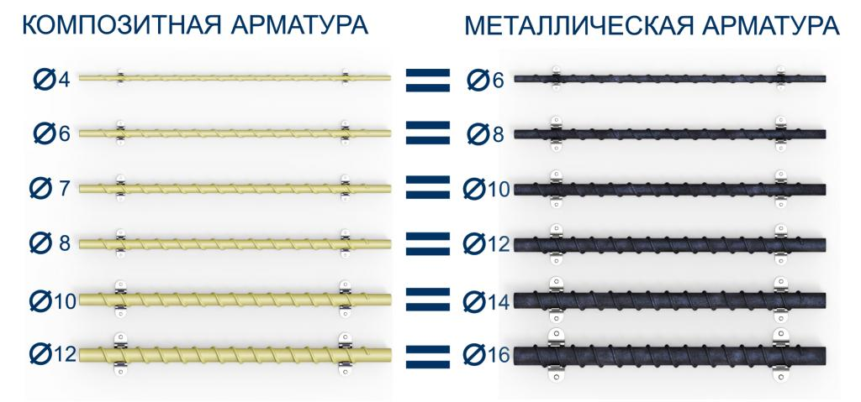
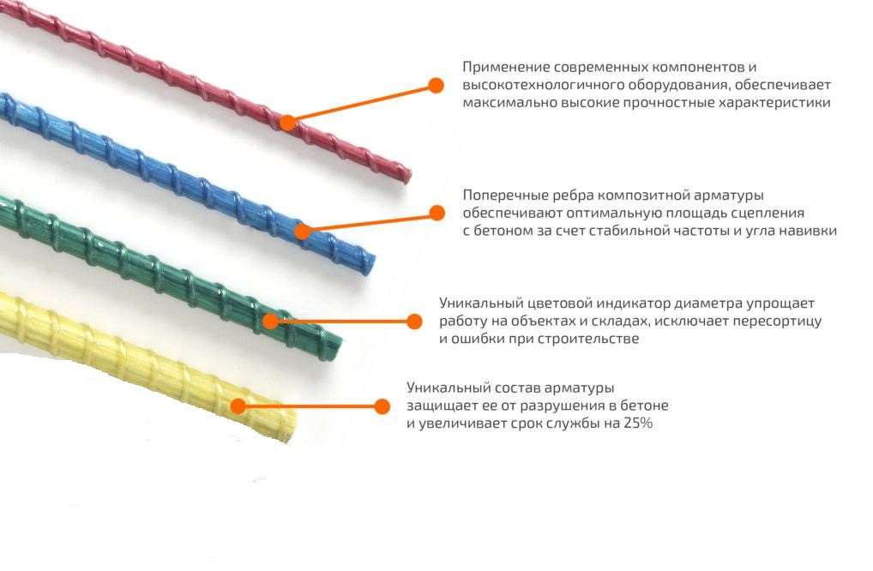
 |  |  |  |  |  |  |  |  |  | г.Харьков Ул.Енакиевская 8
Р/счет |  |  |  |  |  |  |  |  |  | Тел/моб. 067-577-52-84
Банк | «АЛЬФА-БАНК» |  |  |  |  |  |  |  |  | Тел/факс 057 757-18-56
МФО | 300346 |  |  |  |  |  |  |  |  | e-mail:ruslan.slpv@ukr.net
Код | 3073307615 |  |  |  |  |  |  |  |  | https://ochagh.com.ua/
ИНН | 307330761 |  |  |  |  |  |  |  |  | С Ув. Руслан

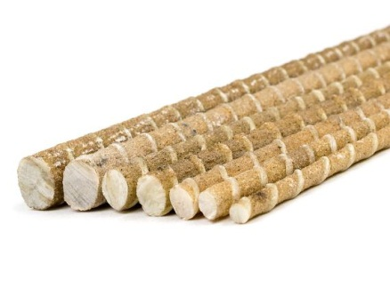
Наименование продукции |  | Код УКТ ВЭД | наименование |  |  | Ø диаметр проволоки Мм |  |  | (цена до 2000 м/п) цена указанна за м/п грн | (цена от 2000 м/п)цена указана за м/п грн
 |  |  | сетка кладочная ВР | 50х50 | 5*28 | Ø 2,35 | 2000х380 | 0.76 |  | 18.95
 |  |  |  |  | Композитная арматура
 |  |  | Стеклопластиковая арматура |  |  | Ø4 |  |  | 2.8 | 2.7
 |  |  | Стеклопластиковая арматура |  |  | Ø5 |  |  | 4.8 | 4.6
 |  |  | Стеклопластиковая арматура |  |  | Ø6 |  |  | 4.95 | 4.8
 |  |  | Стеклопластиковая арматура |  |  | Ø7 |  |  | 6.26 | 6.05
 |  |  | Стеклопластиковая арматура |  |  | Ø8 |  |  | 9.3 | 8.8
 |  |  | Стеклопластиковая арматура |  |  | Ø10 |  |  | 13 | 12.8
 |  |  | Стеклопластиковая арматура |  |  | Ø12 |  |  | 19 | 18

